Titel
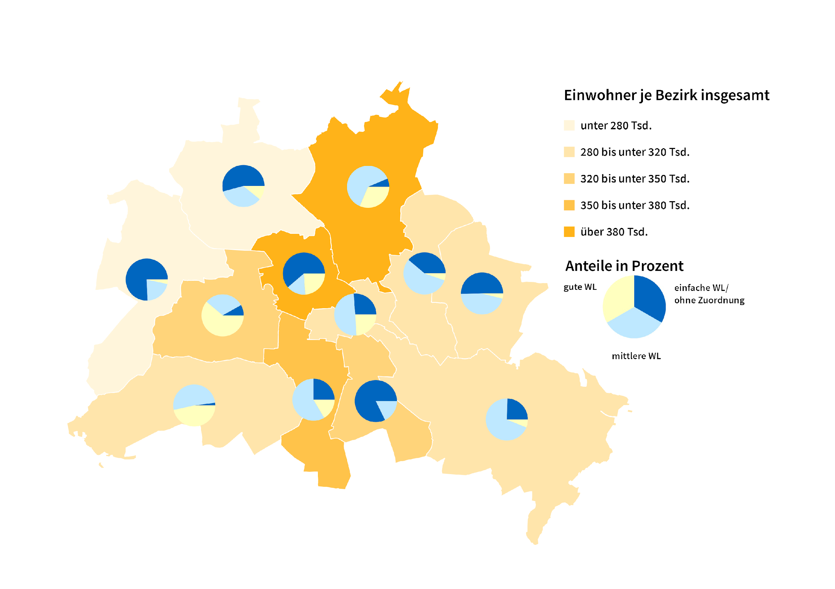
Statistischer
Bericht

 | A I 5 – hj 2 / 24

 | Einwohnerregisterstatistik Berlin 31. Dezember 2024

 | Bestand - Grunddaten

 | 2., korrigierte Ausgabe
 | Melderechtlich registrierte Einwohnerinnen und Einwohner am Ort der Hauptwohnung am 31.12.2024 nach Bezirken und Wohnlage

Inhaltsverzeichnis
Statistischer Bericht
A I 5 – hj 2/ 24
Inhaltsverzeichnis
 |  | Seite |  |  | Seite
 | Metadaten zu dieser Statistik
 | (externer Link)

 | Grafiken |  |  | Tabellen

'T10 G1'!A247 | Ausländische Einwohnerinnen und Einwohner |  | 'T1 T2'!A1 | Einwohner in Berlin am 31. Dezember 2007
 | in Berlin am 31.12.2024 nach Teilkontinenten |  |  | und Einwohner in Berlin seit 2000 nach
 | Melderechtlich registrierte Einwohner | 'T10 G1'!A247 |  | Geschlecht | 'T1 T2'!A1
2 | Bezirke und Ortsteile von Berlin…………………... | 23 | 'T1 T2'!A35 | Einwohnerinnen und Einwohner in Berlin
 |  |  |  | seit 1992 nach Altersgruppen | 'T1 T2'!A33
 |  |  | 'T3 T4'!A1 | Einwohner in Berlin am 31. Dezember 2007
 |  |  |  | und Einwohner in Berlin seit 2013 nach
 |  |  |  | Bezirken | 'T3 T4'!A1
 |  |  | 'T3 T4'!A50 | Durchschnittsalter der Einwohnerinnen und
 |  |  |  | Einwohner in Berlin seit 2012 nach Bezirken
 |  |  |  | in Jahren | 'T3 T4'!A48
 |  |  | 'T5'!A1 | Einwohner in Berlin am 31. Dezember 2007
 |  |  |  | Melderechtlich registrierte Einwohner am Ort
 |  |  |  | Bezirken, Altersgruppen und Familienstand | 'T5'!A1
 |  |  | 'T6'!A1 | Einwohner in Berlin am 31. Dezember 2007
 |  |  |  | Melderechtlich registrierte Einwohner am Ort
 |  |  |  | Einwohner in Berlin am 31. Dezember 2007 | 'T6'!A1
 |  |  | 'T7'!A1 | Einwohner in Berlin am 31. Dezember 2007
 |  |  |  | Migrationshintergrund in Berlin am 31.12.2024
 |  |  |  | Melderechtlich registrierte Einwohner | 'T7'!A1
 |  |  | 'T8'!A1 | Einwohner in Berlin am 31. Dezember 2007
 |  |  |  | Migrationshintergrund in Berlin am 31.12.2024
 |  |  |  | Melderechtlich registrierte Einwohner | 'T8'!A1
 |  |  | 'T9'!A1 | Einwohner in Berlin am 31. Dezember 2007
 |  |  |  | tionshintergrund in Berlin am 31.12.2024
 |  |  |  | nach Bezirken, ausgewählten Herkunfts-
 |  |  |  | Melderechtlich registrierte Einwohner | 'T9'!A1
 |  |  | 'T10 G1'!A1 | Ausländische Einwohnerinnen und Einwohner
 |  |  |  | in Berlin am 30.06.2017 nach Land der Staats-
 |  |  |  | Melderechtlich registrierte Einwohner | 'T10 G5'!A1
 |  |  | 'T11'!A1 | Einwohner in Berlin am 31. Dezember 2007
 |  |  |  | Einwohner in Berlin am 31. Dezember 2007
 |  |  |  | gruppen | 'T11'!A1
 |  |  | 'T12'!A1 | Einwohner in Berlin am 31. Dezember 2007
 |  |  |  | tionshintergrund in Berlin am 31.12.2024
 |  |  |  | Melderechtlich registrierte Einwohner | 'T12'!A1
 |  |  | 'T13'!A1 | Einwohner in Berlin am 31. Dezember 2007
 |  |  |  | in Berlin am 31.12.2024 nach Ortsteilen und
 |  |  |  | Melderechtlich registrierte Einwohner | 'T13'!A1
 |  |  | 'T14'!A1 | Einwohner in Berlin am 31. Dezember 2007
 |  |  |  | Einwohner in Berlin am 31. Dezember 2007
 |  |  |  | und Altersgruppen | 'T14'!A1
 |  |  | 'T15 '!A1 | Deutsche und ausländische Einwohnerinnen
 |  |  |  | und Einwohner in Berlin am 31.12.2022 nach
 |  |  |  | Bezirken und Religionsgemeinschafts-
 |  |  |  | zugehörigkeit | 'T15 '!A1

G2
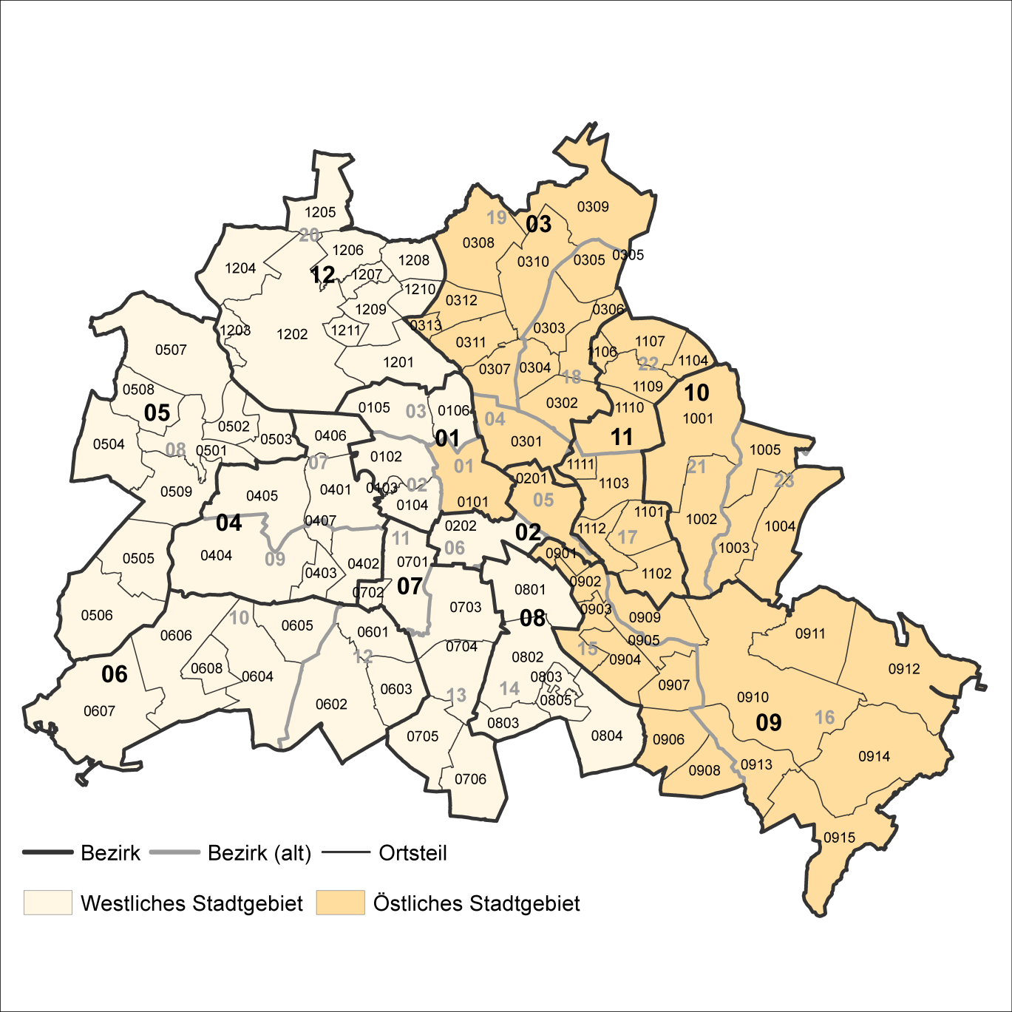
2 Bezirke und Ortsteile von Berlin
Karte zu den Tabellen: 11, 12 und 13

Bezirke:
01 Mitte
02 Friedrichshain-
Kreuzberg
03 Pankow
04 Charlottenburg-
Wilmersdorf
05 Spandau
06 Steglitz-
Zehlendorf
07 Tempelhof-
Schöneberg
08 Neukölln
09 Treptow-
Köpenick
10 Marzahn-
Hellersdorf
11 Lichtenberg
12 Reinickendorf

____

Laut Beschluß des Bezirksamtes Steglitz-Zehlendorf von Berlin vom 17. November 2020 wurde jeweils ein Teil der
Ortsteile Zehlendorf und Nikolassee zum neuen Ortsteil Schlachtensee erklärt.

U4
